示例
基于Cloud Foundry平台部署nodejs项目上线
 | Cloud Foundry（以下简称CF），CF是Vmware公司的PaaS服务平台，Paas（Platform as a Service，平台即服务）, 是为开发者提供一个应用运行的平台，有了这人平台，开发者无需搭建线上应用运行环境和服务(Mysql/mongodb/Rabbitmq等)，
 | 包括硬件和软件(os/应用软件如tomcat/rails等)环境。开发者可专注代码开发，最终提供源码(或war包之类的)信息，上传至PAAS，即可运行；同时pass平台提供DNS服务，一些Webapp可以直接完成上线。
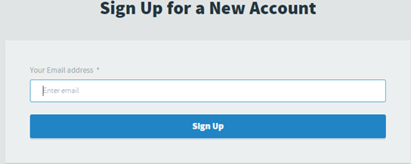
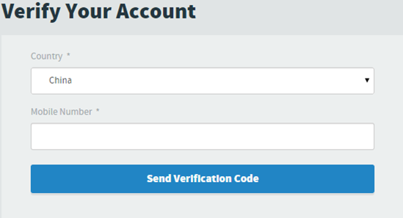
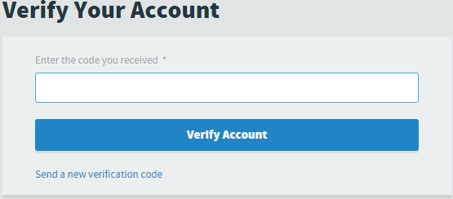
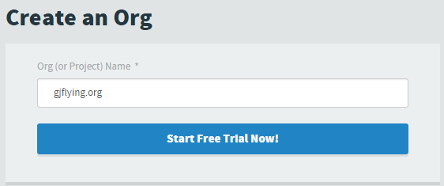
 | 简而言之，有了paas，开发者只需要提供源码，即可瞬间启动一个企业级的web service

 | 1. 注册免费账户

 | 1) 登陆注册网站http://my.cloudfoundry.com/signup进行注册。
 | 2) 输入邮箱，注册，然后出现如下提示
 | 3）进入你的邮箱，打开验证链接，根据提示输入登录密码、用户信息等
 | 4）输入正确的手机号，需要验证码验证；
 | 5）输入组织名，后期可随意修改
 | 6）申请成功

 | 2、下载CF CLI（命令行终端）管理工具
 | 1）上面最后一步已经提示非常清楚，根据你现在环境下载对应的管理工具；
 | 2）以windows环境为例，下载安装完成后，运行CMD；
 | 输入cf命令，可以查看所有相关命令操作选项
 | 如果出现一堆的使用信息，说明你已经安装成功了……

 | 3、关于CF CLI工具使用

 | Getting Started with the cf CLI

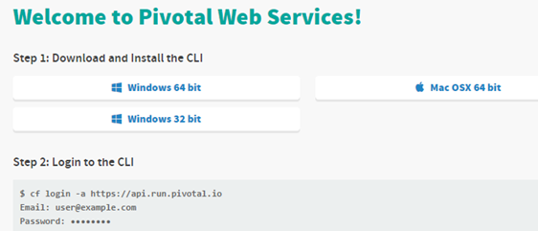
 | 1）登录（cf login）

 | 命令行：cf login -a https://api.run.pivotal.io
 | email:user#example.com
 | Password:.....
 | 也可以使用cf api, cf auth,或cf target命令，来指定脚本文件来登录；
 | 登录成功后，默认情况，CLI工具保存一个名为config.json的配置文件到~/.cf目录，其中包含你在pivotal上申请的组织名，空间大小，访问令牌等；
 | 2）cf push 发布
 | 用法：
 | cf push my-app（上传并发布my-app应用）
 | -b 自定义的buildpack地址，一般如github上打包的.tar.gz的文件包
 | -c 指定启动命令，如nodejs中，cf push -c node myappstart.js，指定使用node myappstart.js来启动你的应用
 | -d 指定域名，如example.com
 | -f 指定manifest.yml文件路径，无此参数时，cf push会将当前你所处文件目录遍历，并上传到pivotal中你申请的空间中，并使用当前目录中manifest.yml文件配置的选项启动应用，如果没有此文件，一般会报错，关于manifest.yml的用法，请参考下面实例部分；
 | -p 指定你要上传发布的应用源码路径；默认是当前路径
 | -m 指定分配给该应用的内在大小如:cf push -m 10mb
 | -h 指定主机
 | 3）用户提供的服务实例(cf cups --help)

 | TODO《这块没太仔细研究》

 | cf cups (create-user-provided-service的别名),创建服务实例，使这个由用户提供的服务实例对应用生效，服务实例名为必选
 | cf create-user-provided-service 服务实例 [-p 参数] [-l SYSLOG-syslog转发地址]
 | 通过逗号分隔参数来使用交互模式:
 | cf create-user-provided-service 服务实例 -p "逗号，分隔的，参数，名称"
 | 传递JSON格式的参数来使用非交互方式创建服务:
 | cf create-user-provided-service 服务实例 -p '{"名称":"值","名称":"值"}'
 | 示例:
 | cf create-user-provided-service oracle-db-mine -p "主机, 端口, 数据库名, 用户名, 密码"
 | cf create-user-provided-service oracle-db-mine -p '{"用户名":"admin","密码":"pa55woRD"}'
 | cf create-user-provided-service my-drain-service -l syslog://example.com
 | cf uups(update-user-provided-service的别名)，更新用户提供的服务实例
 | 用法:
 | cf update-user-provided-service 服务实例 [-p 参数] [-l SYSLOG-syslog转发地址]'
 | 示例:
 | cf update-user-provided-service oracle-db-mine -p '{"用户名":"admin","密码":"pa55woRD"}'
 | cf update-user-provided-service my-drain-service -l syslog://example.com
 | 可选参数:
 | -p 参数
 | -l Syslog转发地址

 | 4）域，路由，组织和空间
 | cf CLI v6版本将以上概念进行简化
 | 所有域都映射到一个组织，该组织一般默认为你外网访问地址
 | 路由作用到空间和应用，也就是路由可以控制指向空间或你的应用
 | 之前的路由是一个URL地址，类似HOSTNAME.DOMAIN，如果你不提供一个域名，那么默认路由（子域）一般是APPNAME.DOMAIN
 | 在我实验过程中，关于DOMAIN，主域一般固定为.cfapps.io,子域默认是应用名，如: gjflying-org.cfapp.io是我申请的一个应用路由
 | 当然，一个应用的路由可以后期添加，你上传的应用名'如上例中gjflying-org'后期都是添加和修改的；修改的方法有两种：
 | （1）使用cf CLI命令行工具，
 | Commands for managing domains:

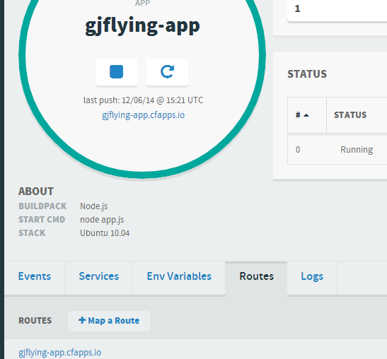
 | cf create-domain — Create a domain.
 | cf delete-domain — Delete a domain.
 | cf create-shared-domain — Share a domain with all organizations. Admin only.
 | cf delete-shared-domain — Delete a domain that was shared with all organizations. Admin only.

 | Commands for managing routes:

 | cf create-route — Create a route.
 | cf map-route — Map a route to an application. If the route does not exist, this command creates it and then maps it.
 | cf unmap-route — Remove a route from an application.
 | cf delete-route — Delete a route.

 | Mapping a Route

 | 1. Use cf create-domain to create a domain in the desired organization, unless the domain already exists in (or has been shared with) the organization.
 | 2. Use cf map-route to map the domain to an application. Use the -n HOSTNAMEoption to specify a unique hostname for each route that uses the same domain.

 | （2）登录pivotal网站，在个人中心中进行管理

 | 5）关于用户及角色，

 | 这方面不多说了，pivotal网站个人中心提供用户及角色相关管理操作，非常简单，可以进行添加、删除操作；满足多用户团队开发，代码提交等协同工作；

 | 6）关于CLI中约定

 | 别名及缩写，提供缩写简化操作、提高效率和正确率；如cf p 是cf push的别名，cf tj 对target别名
 | 命令行提示中，大写是用户填写
 | 可选参数使用中括号括起
 | 命名 help或 h，可提供该命令的操作提示帮助（注册命令及h之间的空格哦）

 | 4、一个nodejs简单应用编写：

 | 准备工作：环境+数据库

 | 确定你安装了nodejs
 | 确定安装了npm
 | 确定安装了mongodb
 | 如果你准备好，那我们开始吧：
 | 1、创建package.json文件
 | 找个空文件夹如gjflying-app，创建一个package.json文件，写入应用的一些基本信息：
 | {
 | "name": "gjflying-app",
 | "version": "0.0.1",
 | "description": "使用express框架、hbs模板引擎、mongodb数据库的简单nodejs应用，依赖vmware的pass平台cloudFoundary进行发布上线；",
 | "main": "index.js",
 | "scripts": {
 | "test": "echo \"Error: no test specified\" && exit 1"
 | },
 | "author": "gaojun",
 | "private": true,
 | "dependencies": {
 | "express": "4.9"
 | },
 | "devDependencies": {
 | "hbs": "^2.7.0",
 | "body-parser": "^1.9.3"
 | }
 | }

 | 2、安装依赖；
 | 打开命令行工具，进入该文件夹中，运行npm install，安装相关依赖包；
 | 完成后发现应用中需要连接mongodb的驱动及连接池包，安装之：
 | npm install mongodb --save //保存依赖到package.json中devDependencies
 | npm install mongodb --save

 | 3、应用目录
 | 如下：
 | gjflying-org
 | -node_modules
 | -public //静态文件目录
 | -css
 | -images
 | -js
 | -views //模板目录
 | login.html（此处的后缀，是与配置的模板后缀一致）
 | app.js //启动应用的主文件
 | server_mongodb.js //处理数据库连接
 | package.json
 | manifest.yml //用于向CF提供运行配置的文件（后面讲其用处）
 | 4、启动数据库
 | 启动mongodb数据库，并创建数据库实例；以windows平台，安装数据库在D://program files中为例，
 | CMD命令行模式进入D://program files//mongodb//bin//文件夹
 | mongod.exe运行服务，
 | mongo.exe运行mongodb数据库用户交互命令
 | show dbs查看数据库（默认进入数据，是test数据库）
 | show collections 查看当前数据库中的数据集

 | 创建我们使用的数据：gjflying
 | use gjflying
 | db.login.insert({name:"admin",pwd:"123456"});
 | db.login.find({});查看插入的数据，
 | 5、编写代码
 | app.js
 |  | server_mongodb.js
 | var express = require('express'),
 | bodyParser = require('body-parser'), | var http = require('http'),
 | hbs = require('hbs'); //hbs模板引擎 | mongodb = require('mongodb'),
 | var app = express(); | poolModule = require('generic-pool');
 | //全局配置
 | app.set("views", __dirname + "/views"); //模板目录 | //自动调整连接池数
 | app.set('view engine', 'html'); //模板后缀为'.html' | var pool = poolModule.Pool({
 | app.engine('html', hbs.__express); //使用hbs来解析模板 | name: 'mongodb',
 | //配置静态资源目录 | create: function (callback) {
 | app.use(express.static(__dirname + '/public')); | mongodb.MongoClient.connect('mongodb://localhost/gjflying', {
 | //加载中间件 | server: {poolSize: 1}
 | app.use(bodyParser.json()); | }, function (err, db) {
 | app.use(bodyParser.urlencoded({extended: true})); | callback(err, db);
 | //添加路由处理（实际环境，路由往往单独放到一个router文件中） | });
 | app.get('/', function (req, res) { | },
 | res.render('login'); | destroy: function (db) {
 | }); | db.close();
 | app.get('/login', function (req, res) { | },
 | var pool = require('./server_mongodb').pool; | max: 10,//根据应用的可能最高并发数设置
 | pool.acquire(function (err, db) { | idleTimeoutMillis: 3000,
 | if(err) { | log: false
 | res.statusCode = 500; | });
 | res.end(JSON.stringify(err, null, 2)); | exports.pool = pool;
 | } else {
 | var uname = req.query.uname; | login.html
 | db.collection('user').find({uname: uname}).toArray(function (err, data) {
 | //如果不存在，存储 | <!DOCTYPE html>
 | if(data.length == 0) { | <html>
 | db.collection('user').save(req.query, function (err, result) { | <head lang="en">
 | if(err) { | <meta charset="UTF-8">
 | res.send(err); | <title>用户注册</title>
 | return; | </head>
 | } | <body>
 | res.send('<h2>注册成功，你的用户名：' + uname + '</h2>'); | <h2>用户注册：</h2>
 | pool.release(db); | <form action="/login" method="get">
 | }); | 用户名：
 | } else { | <input type="text"/>
 | res.send('<h2>您注册的用户已经存在，请重新注册！<a href="/">《返回》</a></h2>'); | <br>
 | } | 密码：
 | }); | <input type="password"/>
 | } | <br>
 | }); | <input type="submit" value="提交注册"/>
 | }); | </form>
 | app.listen(process.env.VCAP_APP_PORT || 3000); | </body>
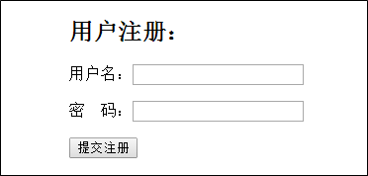
 |  | </html>
 | 6、应用运行

 | 命令行中运行 node app.js
 | 浏览器中输入网址：http://localhost:3000/login
 | 填写信息，提交注册
 | 返回：

 | 到此，应用在本地已经正常运行，下面介绍如何发布到线上；

 | 5、应用发布上线

 | 1、添加数据库

 | 上述示例使用mongodb，因此需要在CF（cloud Foundary）平台的个人中心添加数据库服务，
 | 在弹出列表中选择从Marketplace中添加，选择
 | 添加完成后，可从个人中心的services已经绑定的服务列表查看该服务，
 | 其中，uri用于数据库连接，这是mongodb1.2版本后支持新连接方式，当然传统的-user -password的方式也是支持；你可以点上图右上角的manage进入数据库管理，查看连接方式，添加数据库用户等管理操作；
 | 将上面uri复制到我们app.js文件中的数据连接处，替换之；
 | 2、编写manifest.yml文件
 | 该文件用于提供cf push命令哪些源码文件不需要上传（默认cf push会将当前目录下所有文件上传，当然不会上传svn版本文件），还有告诉云平台服务器如何运行你的应用，一个常用的配置内容如下：
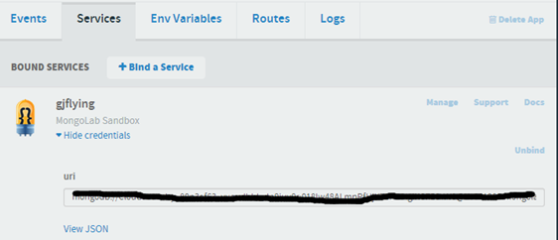
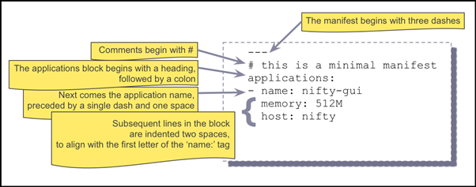
 | --- //三个中线表示开始
 | #注释部分，使用#开始
 | applications: //应用开始
 | - name: gjflying-app //一个应用，指定名子并以一个中线开始
 | command: node app.js //启动应用命令
 | memory: 512M

 | 官网解释如下：（值得注意的是：红框处是两个空格）

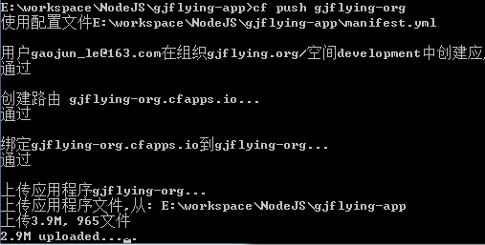
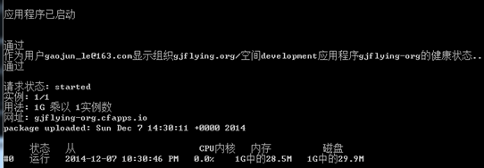

 | 创建 .cfignore 可以指定哪些目录被push上传时排除,如：
 | public/ 排除public目录上传
 | 关于manifest其它编写，可以参考官网上说明；本应用中，上述配置够用；
 | 3、发布应用
 | 命令行进入gjflying-org目录运行：
 | cf login
 | 输入邮件、密码验证通过；
 | 再运行：
 | cf push gjflying-org
 | 提示你使用manifest.yml配置，通过验证后开始上传文件
 | 完成上传后，告诉你运行一个应用实例，此时，说明你的应用已经跑起来，快在浏览器中打开它(http://yourappname.cfapps.io)试用一下试试吧；

